상품제안서
엔보우 3채널 접이식 블루투스키보드 N패드 | 상품코드: S01429

 |  |  |  |  |  |  | 02-713-8555 | www.synergygift.co.kr
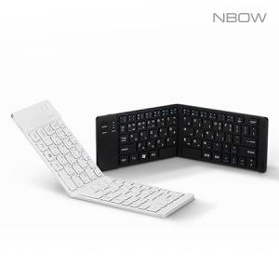

【상세/제작정보】 | 179g 초경량 슬림형, 거치대 겸용 케이스, 2단 접이식블루투스키보드

【인쇄/포장옵션】 | 레이저, 풀칼라 / 포장지포장

【공급단가】 | 수량 | 50~ | 100~ | 300~ | 500~ | 1,000~
*VAT별도 | 블랙 | 22,200원 | 21,480원 | 20,580원 | 20,180원 | 19,800원
 | 실버(품절) | 22,200원 | 21,480원 | 20,580원 | 20,180원 | 19,800원

【상품 URL】 | https://www.synergygift.co.kr:443/src/goods_detail.php?gdno=5885

